晒架-23-26产品复盘
主图 | 品名 | 产品父SKU | 上架年份 | 上架月份 | 2023销量 | 2024销量 | 2025销量 | 2026年上半年销量 | 售价（欧元）
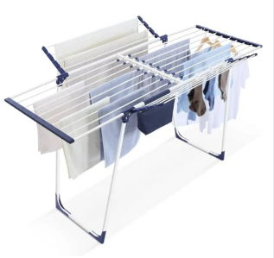 | 晒架 | 151501C | 2023 | 12 | 27 | 1953 | 5958 | 39 | 55.99
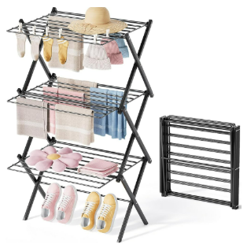 | 晒架 | 153501 | 2024 | 5 | / | 1550 | 6455 | 6094 | 36.99
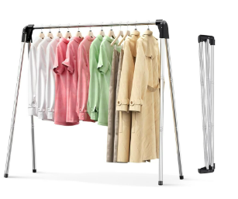 | 晒架 | 153806E | 2024 | 5 | / | 1280 | 5597 | 5841 | 55.99
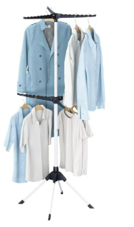 | 晒架 | 126301 | 2024 | 6 | / | 402 | 335 | 3130 | 56.99
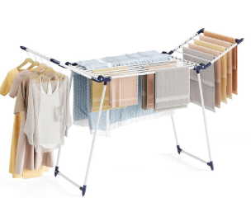 | 晒架 | 159301A | 2025 | 2 | / | / | 2516 | 3871 | 29.99
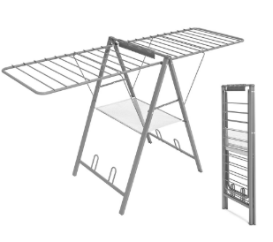 | 晒架 | 155501 | 2025 | 3 | / | / | 2111 | 1064 | 53.99
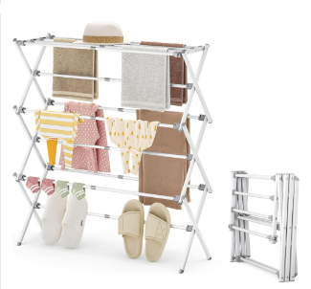 | 晒架 | 160301 | 2025 | 9 | / | / | 942 | 1406 | 42.99
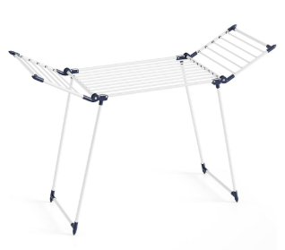 | 晒架 | 161401 | 2025 | 7 | / | / | 231 | 1092 | 26.99
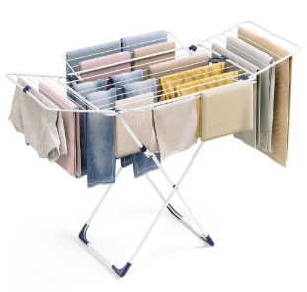 | 晒架 | 156401E | 2026 | 7 | / | / | 2 | 448 | 49.99
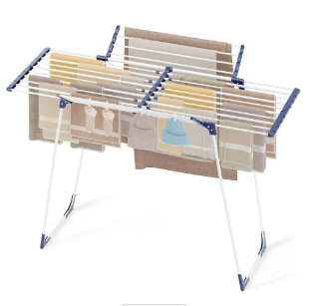 | 晒架 | 162201 | 2026 | 3 | / | / | / | 455 | 25.99
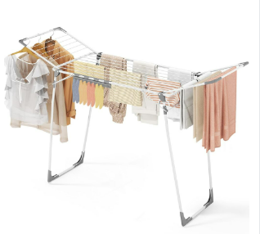 | 晒架 | 124401F | 2026 | 3 | / | / | / | 476 | 32.99
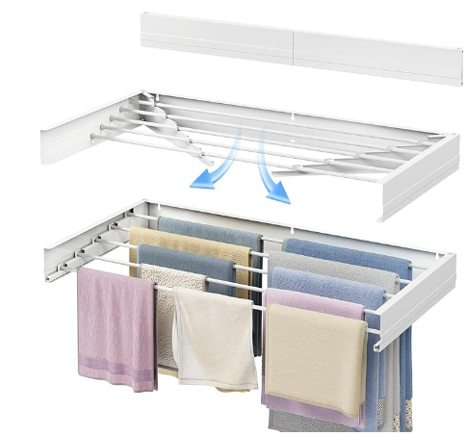 | 晒架 | 161001B | 2026 | 3 | / | / | / | 330 | 30.99
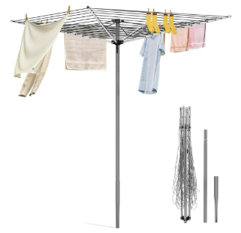 | 晒架 | 700201 | 2026 | 3 | / | / | / | 219 | 59.99
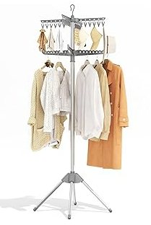 | 晒架 | 210806 | 2026 | 5 | / | / | / | 77 | 29.99
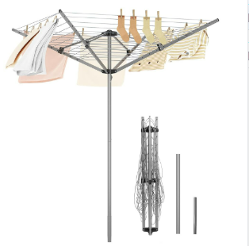 | 晒架 | 126401F | 2026 | 4 | / | / | / | 66 | 32.99

